Blad1
 | Henriëtte de Wolf st TRICHT
 |  | 2021 |  | x 1000

doelvermogen |  | 309
belegg resultaat |  | 15
 |  |  | 324
verstrekte subsidies |  |  | 5
 |  |  | 319
Bankkosten |  | 0.2
Bestuurskosten |  | 0.4
 |  |  | 0
 |  |  | 319
Aandelenportefeuille |  |  |  | 274
op de lopende rekeningen |  |  |  | 44
op Port. lopende/rek. |  |  |  | 1
waarborgsom DzWB |  |  |  | 0
 |  |  |  | 319
Verplichtingen |  | zie onder

Er zijn in het verslagjaar

 | - uitkeringen gedaan aan: Corsoclub en tbv Neeltje Jantje
 | - geen toezeggingen gedaan
 | -er zijn verder geen verplichtingen die ten laste komen
 | van 2021
 | - geen beloningen aan bestuurders verstrekt
 |  | noch overeengekomen

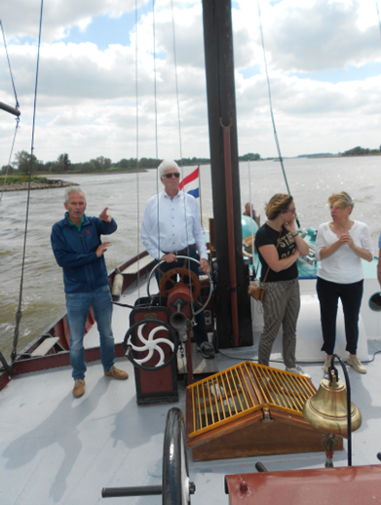

 |  |  |  |  | een opname tijdens de proefvaart
 |  |  |  |  | met de gerestaureerde Neeltje Jantje
 |  |  |  |  | op de Waal
 |  |  |  |  | onze voorzitter staat aan het roer

